Gráfico 1.8.2-15
CES. Informe de Situación Económica y Social de Castilla y León en 2016

Grafico 1.8.2-15
Clasificación funcional del gasto de los Ayuntamientos, por tamaño, 2016
(porcentaje)
 | Deuda Pública | Servicios públicos básicos | Actuaciones de protección y promoción social | Producción de bienes públicos de carácter preferente | Actuaciones de carácter económico | Actuaciones de carácter general
Ayuntamientos de más de 20.000 habitantes | 8.310678197 | 40.952947327 | 11.256729784 | 15.84265377 | 7.501452849 | 16.135538073
Ayuntamientos de menos de 20.000 habitantes | 3.8674097566 | 32.985569371 | 4.5365825438 | 17.766538461 | 5.8251934685 | 35.0187064
Total Ayuntamientos | 6.2383131058 | 37.236917975 | 8.122415768 | 16.739964281 | 6.7196361592 | 24.942752712

Fuente: Elaboración propia a partir de datos del Ministerio de Hacienda y Función Pública.

Hoja1
Añadir este GRÁFICO 1.8.2-15.- GUARDADO EN CUADROS COMO “1.8.2-15 ES NUEVO”
Clasificación funcional del gasto de los Ayuntamientos, 2015
(porcentaje)

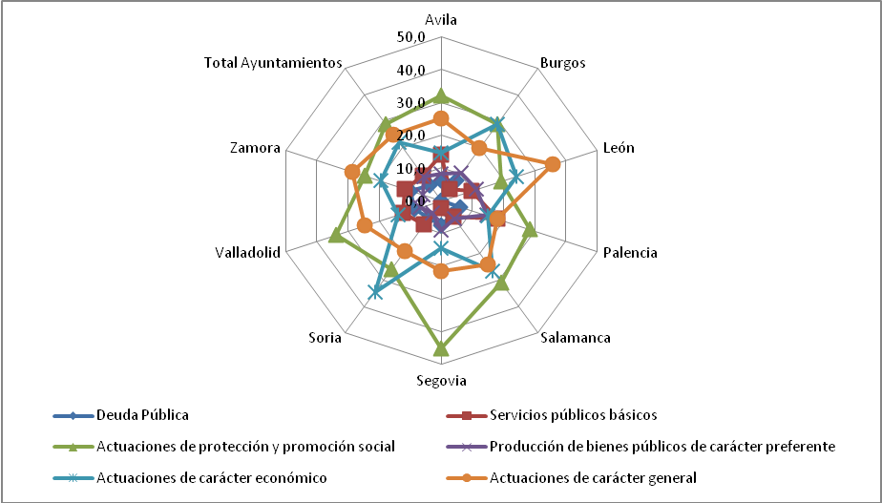
Fuente: | Elaboración propia a partir de datos del Ministerio de Economía y Hacienda.

